Incidens, Mortalitet kön
Ålands statistik- och utredningsbyrå |  |  |  |  |  | För mera information, se följande blad
Nya cancerfall och dödsfall i cancer 1956-2020

 | Nya cancerfall |  | Dödsfall i cancer
 | Antal totalt för | Per 100 000 in- | Antal totalt för | Per 100 000 in- | I procent av
Tidsperiod (5 års) | femårsperioden | vånare (per år) | femårsperioden | vånare (per år) | alla dödsfall
Totalt
1956-1960 | 260 | 245 | 199 | 188 | 17.3
1961-1965 | 294 | 279 | 216 | 205 | 18.3
1966-1970 | 346 | 330 | 212 | 202 | 18.0
1971-1975 | 372 | 345 | 268 | 249 | 23.3
1976-1980 | 404 | 359 | 238 | 211 | 22.7
1981-1985 | 468 | 402 | 256 | 220 | 22.4
1986-1990 | 504 | 421 | 276 | 230 | 23.5
1991-1995 | 591 | 473 | 324 | 259 | 25.0
1996-2000 | 639 | 501 | 333 | 261 | 25.6
2001-2005 | 824 | 627 | 338 | 257 | 27.0
2006-2010 | 862 | 631 | 348 | 255 | 28.2
2011-2015 | 970 | 679 | 364 | 255 | 25.9
2016-2020 | 1,037 | 701 | 411 | 278 | 30.2
Kvinnor
1956-1960 | 129 | 237 | 87 | 160 | ..
1961-1965 | 141 | 262 | 94 | 175 | ..
1966-1970 | 180 | 340 | 101 | 191 | ..
1971-1975 | 166 | 306 | 117 | 216 | ..
1976-1980 | 191 | 337 | 102 | 180 | 21.5
1981-1985 | 218 | 370 | 117 | 198 | 21.2
1986-1990 | 240 | 394 | 133 | 218 | 22.6
1991-1995 | 281 | 442 | 153 | 241 | 23.4
1996-2000 | 329 | 507 | 159 | 245 | 24.2
2001-2005 | 340 | 510 | 135 | 203 | 21.0
2006-2010 | 395 | 574 | 166 | 241 | 26.1
2011-2015 | 437 | 610 | 155 | 216 | 21.6
2016-2020 | 437 | 589 | 197 | 266 | 30.1
Män
1956-1960 | 131 | 254 | 112 | 217 | ..
1961-1965 | 153 | 296 | 122 | 236 | ..
1966-1970 | 166 | 321 | 111 | 214 | ..
1971-1975 | 206 | 384 | 151 | 282 | ..
1976-1980 | 213 | 382 | 136 | 244 | 23.7
1981-1985 | 250 | 435 | 139 | 242 | 23.3
1986-1990 | 264 | 449 | 143 | 243 | 24.5
1991-1995 | 310 | 504 | 171 | 278 | 26.7
1996-2000 | 310 | 495 | 174 | 278 | 26.9
2001-2005 | 484 | 747 | 203 | 313 | 33.2
2006-2010 | 467 | 688 | 182 | 268 | 30.3
2011-2015 | 533 | 747 | 209 | 293 | 30.3
2016-2020 | 600 | 813 | 214 | 290 | 30.3
Källa: Finlands Cancerregister
Not: Uppgifterna har reviderats sedan tidigare publicering
Senast uppdaterad 07.10.2022

Nya cancerfall och dödsfall i cancer efter kön och femårsperioder 1956-2020
 | Nya fall män | Nya fall kvinnor | Dödsfall män | Dödsfall kvinnor
1956- 1960 | 253.9 | 237.39 | 217.08 | 160.1
1961- 1965 | 295.7 | 262.41 | 235.79 | 174.94
1966- 1970 | 320.62 | 339.89 | 214.39 | 190.72
1971- 1975 | 384.36 | 306.48 | 281.74 | 216.01
1976- 1980 | 381.72 | 336.57 | 243.73 | 179.74
1981- 1985 | 435.07 | 369.55 | 241.9 | 198.34
1986- 1990 | 448.58 | 393.95 | 242.98 | 218.31
1991- 1995 | 504.1 | 442.47 | 278.07 | 240.92
1996- 2000 | 495.19 | 507.19 | 277.95 | 245.12
2001- 2005 | 747.33 | 510.13 | 313.45 | 202.55
2006- 2010 | 688.17 | 574.2 | 268.2 | 241.31
2011- 2015 | 747.46 | 610.13 | 293.09 | 216.41
2016- 2020 | 813.31 | 589.27 | 290.08 | 265.65

Matsmältningsorgan
Ålands statistik- och utredningsbyrå
Cancer i matsmältningsorganen 1956–2020

 | Nya fall |  | Dödsfall
 | Antal totalt för | Per 100 000 in- | Antal totalt för | Per 100 000 in-
Tidsperiod (5 års) | femårsperioden | vånare (per år) | femårsperioden | vånare (per år)
Båda kön
1956-1960 | 90 | 85 | 76 | 72
1961-1965 | 103 | 98 | 98 | 93
1966-1970 | 104 | 99 | 87 | 83
1971-1975 | 120 | 111 | 105 | 97
1976-1980 | 121 | 108 | 83 | 74
1981-1985 | 113 | 97 | 97 | 83
1986-1990 | 116 | 97 | 90 | 75
1991-1995 | 111 | 89 | 79 | 63
1996-2000 | 152 | 119 | 102 | 80
2001-2005 | 157 | 119 | 102 | 78
2006-2010 | 170 | 124 | 103 | 75
2011-2015 | 190 | 133 | 115 | 80
2016-2020 | 180 | 122 | 131 | 89
Kvinnor
1956-1960 | 50 | 92 | 39 | 72
1961-1965 | 47 | 87 | 48 | 89
1966-1970 | 58 | 110 | 46 | 87
1971-1975 | 67 | 124 | 57 | 105
1976-1980 | 57 | 100 | 38 | 67
1981-1985 | 57 | 97 | 49 | 83
1986-1990 | 58 | 95 | 47 | 77
1991-1995 | 56 | 88 | 39 | 61
1996-2000 | 88 | 136 | 55 | 85
2001-2005 | 69 | 104 | 46 | 69
2006-2010 | 83 | 121 | 49 | 71
2011-2015 | 86 | 120 | 50 | 70
2016-2020 | 79 | 107 | 59 | 80
Män
1956-1960 | 40 | 78 | 37 | 72
1961-1965 | 56 | 108 | 50 | 97
1966-1970 | 46 | 89 | 41 | 79
1971-1975 | 53 | 99 | 48 | 90
1976-1980 | 64 | 115 | 45 | 81
1981-1985 | 56 | 97 | 48 | 84
1986-1990 | 58 | 99 | 43 | 73
1991-1995 | 55 | 89 | 40 | 65
1996-2000 | 64 | 102 | 47 | 75
2001-2005 | 88 | 136 | 56 | 86
2006-2010 | 87 | 128 | 54 | 80
2011-2015 | 104 | 146 | 65 | 91
2016-2020 | 101 | 137 | 72 | 98
Källa: Finlands Cancerregister
Senast uppdaterad 07.10.2022

Nya cancerfall och dödsfall av cancer i matsmältningsorganen efter kön och femårsperioder 1956-2020
 | Nya fall män | Nya fall kvinnor | Dödsfall män | Dödsfall kvinnor
1956- 1960 | 77.53 | 92.01 | 71.71 | 71.77
1961- 1965 | 108.23 | 87.47 | 96.63 | 89.33
1966- 1970 | 88.85 | 109.52 | 79.19 | 86.86
1971- 1975 | 98.89 | 123.7 | 89.56 | 105.24
1976- 1980 | 114.69 | 100.44 | 80.64 | 66.96
1981- 1985 | 97.46 | 96.63 | 83.53 | 83.06
1986- 1990 | 98.55 | 95.2 | 73.06 | 77.15
1991- 1995 | 89.44 | 88.18 | 65.05 | 61.41
1996- 2000 | 102.23 | 135.66 | 75.08 | 84.79
2001- 2005 | 135.88 | 103.53 | 86.47 | 69.02
2006- 2010 | 128.2 | 120.65 | 79.57 | 71.23
2011- 2015 | 145.85 | 120.07 | 91.15 | 69.81
2016- 2020 | 136.91 | 106.53 | 97.6 | 79.56

Andningsorgan
Ålands statistik- och utredningsbyrå
Cancer i andningsorganen 1956–2020

 | Nya fall |  | Dödsfall
 | Antal totalt för | Per 100 000 in- | Antal totalt för | Per 100 000 in-
Tidsperiod (5 års) | femårsperioden | vånare (per år) | femårsperioden | vånare (per år)
Båda kön
1956-1960 | 42 | 40 | 40 | 38
1961-1965 | 39 | 37 | 34 | 32
1966-1970 | 50 | 48 | 33 | 32
1971-1975 | 60 | 56 | 53 | 49
1976-1980 | 47 | 42 | 40 | 36
1981-1985 | 51 | 44 | 40 | 34
1986-1990 | 51 | 43 | 51 | 43
1991-1995 | 65 | 52 | 51 | 41
1996-2000 | 64 | 50 | 56 | 44
2001-2005 | 63 | 48 | 50 | 38
2006-2010 | 72 | 53 | 62 | 45
2011-2015 | 92 | 64 | 64 | 45
2016-2020 | 80 | 54 | 79 | 53
Kvinnor
1956-1960 | .. | 6 | .. | 4
1961-1965 | .. | 7 | .. | 7
1966-1970 | 7 | 13 | 5 | 9
1971-1975 | 9 | 17 | 7 | 13
1976-1980 | 7 | 12 | .. | 7
1981-1985 | 7 | 12 | 7 | 12
1986-1990 | 10 | 16 | 9 | 15
1991-1995 | 10 | 16 | 9 | 14
1996-2000 | 28 | 43 | 19 | 29
2001-2005 | 20 | 30 | 18 | 27
2006-2010 | 31 | 45 | 24 | 35
2011-2015 | 38 | 53 | 23 | 32
2016-2020 | 36 | 49 | 41 | 55
Män
1956-1960 | 39 | 76 | 38 | 74
1961-1965 | 35 | 68 | 30 | 58
1966-1970 | 43 | 83 | 28 | 54
1971-1975 | 51 | 95 | 46 | 86
1976-1980 | 40 | 72 | 36 | 65
1981-1985 | 44 | 77 | 33 | 57
1986-1990 | 41 | 70 | 42 | 71
1991-1995 | 55 | 89 | 42 | 68
1996-2000 | 36 | 58 | 37 | 59
2001-2005 | 43 | 66 | 32 | 49
2006-2010 | 41 | 60 | 38 | 56
2011-2015 | 54 | 76 | 41 | 58
2016-2020 | 44 | 60 | 38 | 52
Källa: Finlands Cancerregister
Senast uppdaterad 07.10.2022

Nya cancerfall och dödsfall av cancer i andningsorganen efter kön och femårsperioder 1956-2020
 | Nya fall män | Dödsfall män | Nya fall kvinnor | Dödsfall kvinnor
1956- 1960 | 75.59 | 73.65 | 5.52 | 3.68
1961- 1965 | 67.64 | 57.98 | 7.44 | 7.44
1966- 1970 | 83.05 | 54.08 | 13.22 | 9.44
1971- 1975 | 95.16 | 85.83 | 16.62 | 12.92
1976- 1980 | 71.68 | 64.52 | 12.34 | 7.05
1981- 1985 | 76.57 | 57.43 | 11.87 | 11.87
1986- 1990 | 69.67 | 71.36 | 16.41 | 14.77
1991- 1995 | 89.44 | 68.3 | 15.75 | 14.17
1996- 2000 | 57.51 | 59.1 | 43.17 | 29.29
2001- 2005 | 66.4 | 49.41 | 30.01 | 27.01
2006- 2010 | 60.42 | 56 | 45.06 | 34.89
2011- 2015 | 75.73 | 57.5 | 53.05 | 32.11
2016- 2020 | 59.64 | 51.51 | 48.54 | 55.29

Bröstcancer
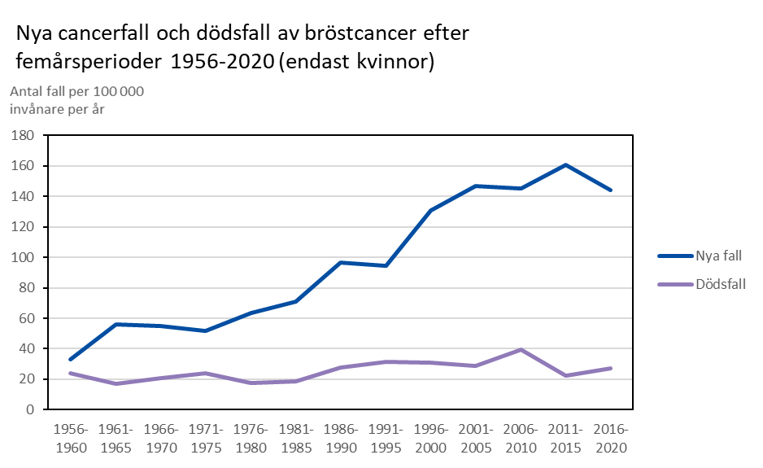
Ålands statistik- och utredningsbyrå
Bröstcancer 1956–2020

 | Nya fall |  | Dödsfall
 | Antal totalt för | Per 100 000 | Antal totalt för | Per 100 000
Tidsperiod (5 års) | femårsperioden | kvinnor (per år) | femårsperioden | kvinnor (per år)
Kvinnor
1956-1960 | 18 | 33 | 13 | 24
1961-1965 | 30 | 56 | 9 | 17
1966-1970 | 29 | 55 | 11 | 21
1971-1975 | 28 | 52 | 13 | 24
1976-1980 | 36 | 63 | 10 | 18
1981-1985 | 42 | 71 | 11 | 19
1986-1990 | 59 | 97 | 17 | 28
1991-1995 | 60 | 94 | 20 | 31
1996-2000 | 85 | 131 | 20 | 31
2001-2005 | 98 | 147 | 19 | 29
2006-2010 | 100 | 145 | 27 | 39
2011-2015 | 115 | 161 | 16 | 22
2016-2020 | 107 | 144 | 20 | 27
Källa: Finlands Cancerregister
Senast uppdaterad 07.10.2022

Prostatacancer
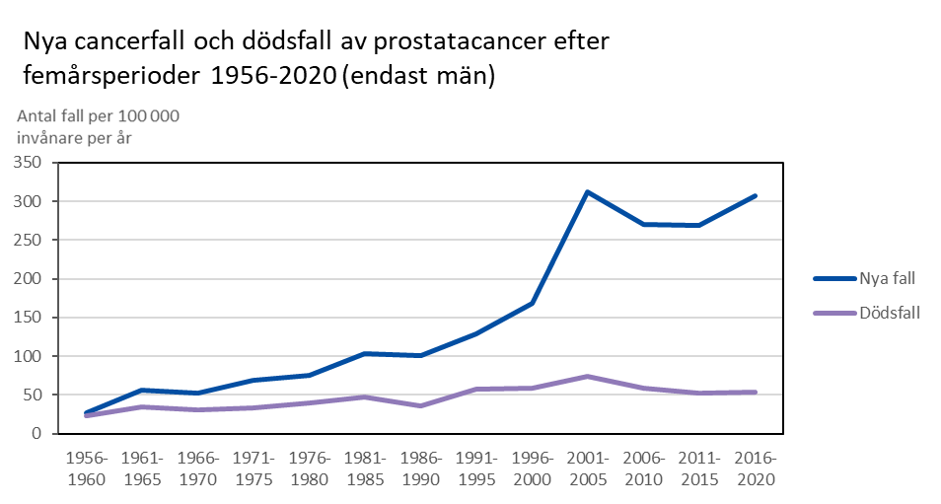
Ålands statistik- och utredningsbyrå
Prostatacancer 1956–2020

 | Nya fall |  | Dödsfall
 | Antal totalt för | Per 100 000 | Antal totalt för | Per 100 000
Tidsperiod (5 års) | femårsperioden | män (per år) | femårsperioden | män (per år)
Män
1956-1960 | 14 | 27 | 12 | 23
1961-1965 | 29 | 56 | 18 | 35
1966-1970 | 27 | 52 | 16 | 31
1971-1975 | 37 | 69 | 18 | 34
1976-1980 | 42 | 75 | 22 | 39
1981-1985 | 59 | 103 | 27 | 47
1986-1990 | 59 | 100 | 21 | 36
1991-1995 | 79 | 128 | 35 | 57
1996-2000 | 105 | 168 | 37 | 59
2001-2005 | 202 | 312 | 48 | 74
2006-2010 | 183 | 270 | 40 | 59
2011-2015 | 192 | 269 | 37 | 52
2016-2020 | 227 | 308 | 40 | 54
Källa: Finlands Cancerregister
Senast uppdaterad 07.10.2022

